상품제안서
비치파스텔 여행용 세면파우치 | 상품코드: S38635

 |  |  |  |  |  |  | 02-713-8555 | www.synergygift.co.kr
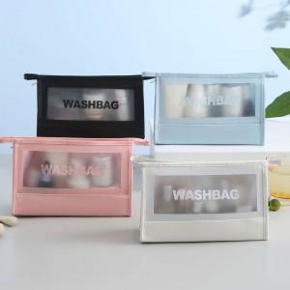

【상세/제작정보】 | <p>* 택배비 별도 상품입니다.</p>

【인쇄/포장옵션】 | 실크 / OPP(비닐)

【공급단가】 | 수량 | 100~ | 300~ | 500~ | 1,000~ | 3,000~
*VAT별도 | 단가 | 3,250원 | 3,200원 | 3,120원 | 3,000원 | 2,870원

【상품 URL】 | https://www.synergygift.co.kr:443/src/goods_detail.php?gdno=38635

